상품제안서
데스크볼펜 데스크셋 스웨덴 볼펜 | 상품코드: S36759

 |  |  |  |  |  |  | 02-713-8555 | www.synergygift.co.kr
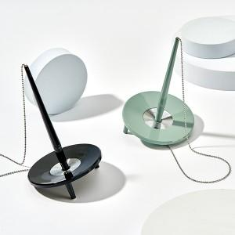

【상세/제작정보】

【인쇄/포장옵션】 | 실크, 레이저, 풀칼라 / 포장지포장

【공급단가】 | 수량 | 30~ | 100~ | 500~ | 1,000~ | 3,000~
*VAT별도 | 단가 | 14,300원 | 12,050원 | 11,000원 | 10,700원 | 10,500원

【상품 URL】 | https://www.synergygift.co.kr:443/src/goods_detail.php?gdno=36759

